Додаток 2
Додаток 2. | Приклади нанесення штріх-кодів EAN13 та найменуваннь товару на упаковку
№ п\п | 1 | 2 | 3
Назва товару | Пломби свинцеві, ширина - 10 мм, висота - 7 мм (220-230 шт на 1 кг) | Шпагат джутовий, ширина - 1.2 мм, товщина - 1.2 мм, вага - 800 г | Пломба пластикова номерна одноразова
Код товару Т2 | 5852985 | 6428728 | 6477475
Штрих код | 2058529850017 | 2064287280010
 | 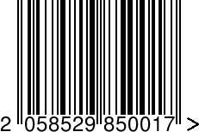 | 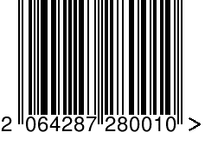 | Код виробника

